【見本】
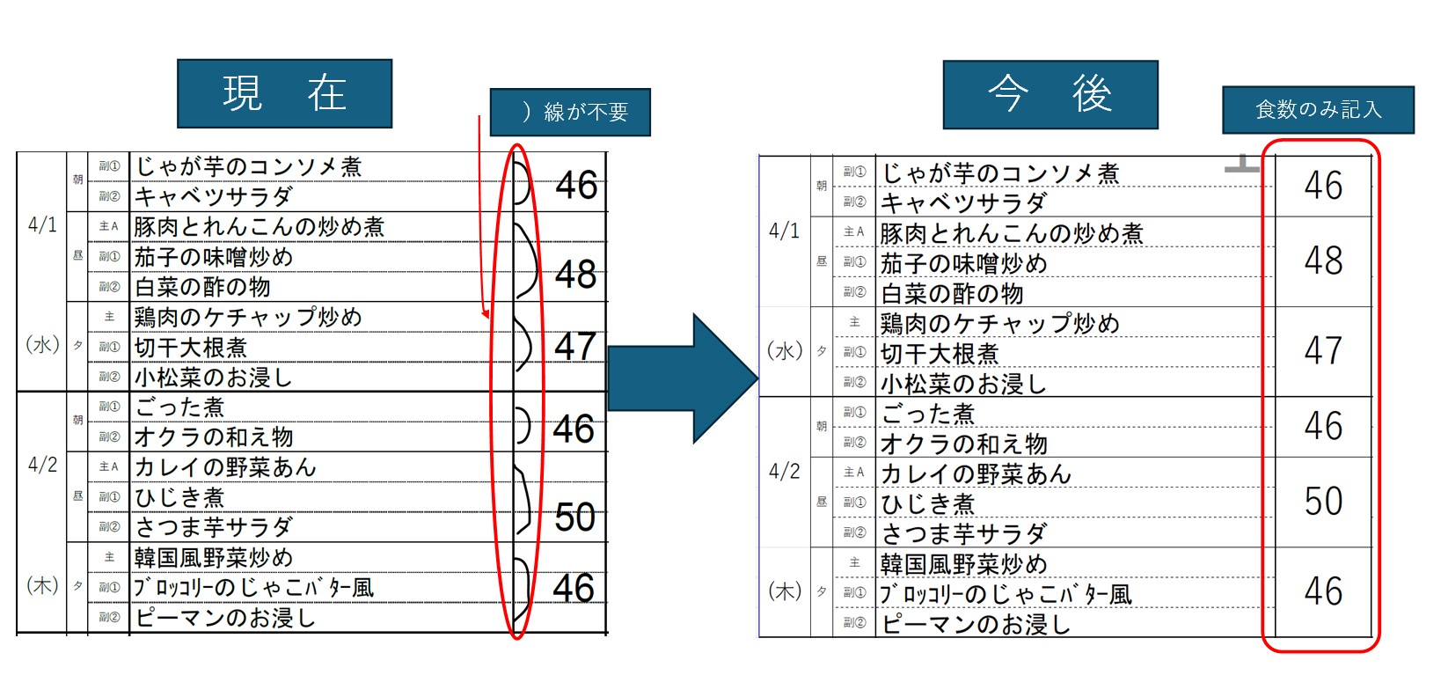
【発 注 連 絡 表】 |  |  |  |  | FAX送信先：050-3092-0899
施設名ご記入お願いします。 |  |  |  |  | 締切日3月20日まで
 |  |  |  |  | ※ご希望メニューに食数をご記入ください。
 |  |  |  |  | ※禁止食材は対象食種に〇をつけ、禁食欄に数字を入れてください。
 |  |  |  |  | ※副菜の禁食対応はご相談ください。
日 付 | 区 分 |  | 献立 | 常食 | 禁食 |  | 変更① | 変更② | 備考欄

 |  |  |  |  | 肉禁 | 魚禁

 | 朝 | 副①
 |  | 副②
 | 昼 | 主Ａ
 |  | 副①
 |  | 副②
（ ） | 夕 | 主
 |  | 副①
 |  | 副②
 | 朝 | 副①
 |  | 副②
 | 昼 | 主Ａ
 |  | 副①
 |  | 副②
( ) | 夕 | 主
 |  | 副①
 |  | 副②
 | 朝 | 副①
 |  | 副②
 | 昼 | 主Ａ
 |  | 副①
食数のみを記入
 |  | 副②
( ) | 夕 | 主
 |  | 副①
 |  | 副②
2026-04-01 | 朝 | 副① | じゃが芋のコンソメ煮 | 46
 |  | 副② | キャベツサラダ
 | 昼 | 主Ａ | 豚肉とれんこんの炒め煮 | 48
 |  | 副① | 茄子の味噌炒め
 |  | 副② | 白菜の酢の物
（水） | 夕 | 主 | 鶏肉のケチャップ炒め | 47
 |  | 副① | 切干大根煮
 |  | 副② | 小松菜のお浸し
2026-04-02 | 朝 | 副① | ごった煮 | 46
 |  | 副② | オクラの和え物
 | 昼 | 主Ａ | カレイの野菜あん | 50
 |  | 副① | ひじき煮
 |  | 副② | さつま芋サラダ
(木) | 夕 | 主 | 韓国風野菜炒め | 46
 |  | 副① | ﾌﾞﾛｯｺﾘｰのじゃこﾊﾞﾀｰ風
 |  | 副② | ピーマンのお浸し
2026-04-03 | 朝 | 副① | 冬瓜のそぼろ煮 | 46
 |  | 副② | チンゲン菜の辛子和え
 | 昼 | 主Ａ | 親子丼の具 | 48
 |  | 副① | いんげんのｺﾞﾏﾄﾞﾚ和え
 |  | 副② | 漬物（たくあん）
(金) | 夕 | 主 | 豆腐の味噌煮 | 47
 |  | 副① | 竹輪の磯辺揚げ
 |  | 副② | ポテトサラダ
2026-04-04 | 朝 | 副① | 玉ねぎのソテー | 45
 |  | 副② | カリフラワーサラダ
 | 昼 | 主Ａ | 筑前煮 | 47
 |  | 副① | ピーマンソテー
 |  | 副② | 胡瓜とちりめんの酢の物
(土) | 夕 | 主 | 豚肉とキャベツの甘辛炒め | 46
 |  | 副① | かぶと竹輪の含め煮
 |  | 副② | ほうれん草の味噌和え

